Esquema
OBJETIVOS SALUD OCUPACIONAL - 2021

1. Adelantar los planes para mantener lugares de trabajo sanos y seguros y cumplir los requisitos legales aplicables frente a la declaración de emergencia nacional por COVID-19

PROGRAMAS | Logrado | Esperado
1. Programa para gestión de COVID | 100% | 100%

Programas gestión COVID - DLTD 2021

Indic COVID
 | SISTEMA DE GESTION EN SALUD Y SEGURIDAD EN EL TRABAJO |  |  | Documento de base: PLAN DE GESTIÓN FRENTE AL COVID-19 (SIG-4413) |  |  |  | https://www.ins.gov.co/Noticias/Paginas/coronavirus-positividad.aspx | Anterior mes: 4,5 | https://www.ins.gov.co/Noticias/Paginas/Coronavirus.aspx

PROGRAMA: Plan COVID-19 | CONTROL DE RIESGOS PARA LA SALUD |  |  |  | VERSIÓN: 2021
FICHA DE INDICADORES
FECHA DEL MEDICIÓN: NOVIEMBRE 18 DE 2021

OBJETIVOS ESPECÍFICOS | META | DEFINICIÓN | FÓRMULA | MEDICIÓN | RESULTADO | 2020
Prevenir la presencia de casos de COVID-19 en la empresa (se mide según pruebas realizadas) | Mantener una tasa de positividad de las pruebas bajo la tasa nacional (30,1) | Positividad de las pruebas COVID (%) | # pruebas positivas de COVID x 100 Total de trabajadores | 1.761 x 100 5.060 | 34,4% Acumulado | 9.55% | Nacional: 25,1 | 34.428152493 | Anterior mes: 24,0
Mantener indicadores de ausentismo médico de trabajadores relacionados con COVID-19 | Mantener el registro de ausentismo según el requisito legal aplicable | Índice general de ausentismo | Días de ausencia en el periodo x 100 Días programados de trabajo | 38.648 x 100 1.127.858 | 3.43% | 8.12% | Promedio 2019: 4,6% (año usual)
Cumplir los requisitos legales aplicables según las normas emitidas por el Gobierno | Cumplir el 100% de los requisitos aplicables | Cumplimiento (%) | # requisitos cumplidos x 100 Requisitos aplicables | 100.0 | Ver abajo | 99.90%
Cubrir el 100% de la población a riesgo con actividades de prevención | Lograr una cobertura del 100% de las actividades definidas | Cobertura (%) | # trabajadores cubiertos x 100 Trabajadores a riesgo | 5.060 x 100 5.060 | 100% | 100%
Seguimiento a la cobertura del plan nacional de vacunación y el programa de empresarios por la vacunación (al menos una dosis) | Soportar a las autoridades sanitarias para lograr una cobertura del 80% | Cobertura (%) | # trabajadores vacunados x 100 Total de trabajadores | 4.348 x 100 5.060 | 86% | No aplica |  | https://coronavirus.jhu.edu/data/new-cases
Cumplir el plan de trabajo establecido para este programa | Cumplir al menos el 95% del cronograma de actividades establecido | Cumplimiento (%) | # actividades realizadas x 100 # actividades programadas | 101*100 101 | 100% | 100%

Notas: Hasta la fecha hay 1.762 casos confirmados de COVID-19 en trabajadores de la empresa, de los cuales el 98,47% están recuperados, 0,40% aislados en casa, 0,0% hospitalizados y 1,14% fallecidos (20). En la revisión de línea de tiempo y cerco epidemiológico se definió el lugar probable de contagio: 18 casos en la empresa, 1633 fuera de la empresa, 12 sin definir y los 2 restantes están en estudio.
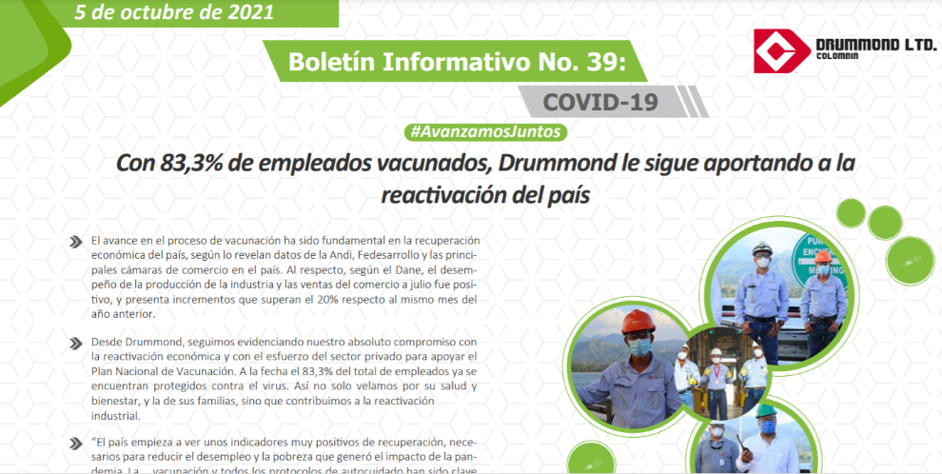
CALIFICACIÓN REQUISITOS LEGALES Incluye requisitos aplicables + recomendaciones Minsalud | # | %
Cumple el requisito | 476 | 100.0
Brecha baja | 0 | 0.0
Brecha media | 0 | 0.0
Brecha alta | 0 | 0.0
No aplica | 29
TOTAL | 505 | 100.0 |  |  |  |  |  | En marzo/2021 no aparecía Colombia, pero nuevamente se encuentra
Preguntas aplicables | 476 | 100.0 |  |  |  |  |  | Aparecen los registros de los primeros 22 paises
 |  |  |  |  |  |  |  | En junio estaba en 3er lugar, en julio aparece en 9o lugar con tendencia a la baja
 |  |  |  |  |  |  |  | Desde agosto de nuevo no aparece dentro de los registros publicados
 |  |  |  |  |  |  |  | Otra vez se observa tendencia a la baja de los casos mundiales

